상품제안서
스피디 3in1 고속메탈 패브릭데이터케이블 5+8+C (1.5M) | 상품코드: S30567

 |  |  |  |  |  |  | 02-713-8555 | www.synergygift.co.kr
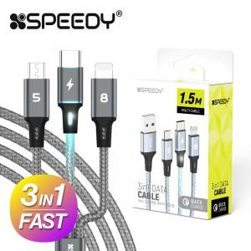

【상세/제작정보】

【인쇄/포장옵션】 | 스티커 / 포장지포장

【공급단가】 | 수량 | 100~ | 300~ | 500~ | 1,000~ | 3,000~
*VAT별도 | 단가 | 2,340원 | 2,280원 | 2,210원 | 2,100원 | 2,030원

【상품 URL】 | https://www.synergygift.co.kr:443/src/goods_detail.php?gdno=30567

